CLP
 | INFORME DE CLIMATIZACION AA CLARO ZONA - LIMA PROVINCIAS
Nombre de la Estación: | CENTENARIO HUACHO CHICO
Nombre de Localidad: | HUARAL
Fecha: | 18/07/2026 - 18/07/2026
Zona: | LIMA NORTE
ID site: | LI4844
CRQ Y/O INC: | INC000000653319
Asunto: | ALTA TEMPERATURA EN EL BANCO DE BATERÍAS
Técnico:
ANTECEDENTES
ALTA TEMPERATURA EN EL GABINETE DE EXPANSIÓN, EQUIPO NO ENFRÍA.
MODELO DE AIRE ACONDICIONADO
Marca: | HUAWEI
Modelo: | PC500D
Serie: | 2152271375EYK9001622
Voltaje: | 48
Refrigerante: | R134-A
DESCRIPCIÓN DE LAS ACCIONES REALIZADAS
SE REVISÓ EL VENTILADOR, LA TARJETA ELÉCTRICA Y EL COMPRESOR.
DESCRIPCIÓN FOTOGRAFICA
FOTO 1: MODELO DEL EQUIPO |  | FOTO 2: SERIE DEL EQUIPO
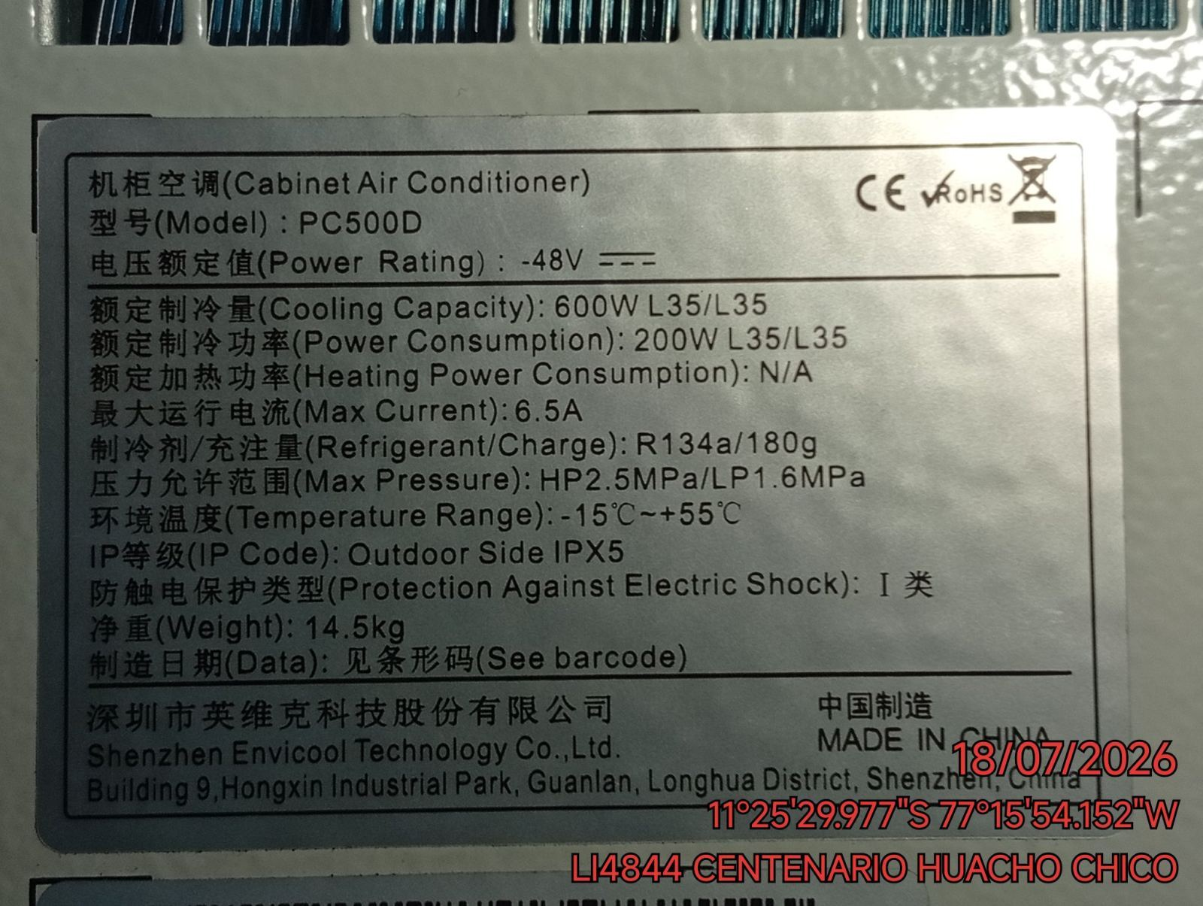 |  | 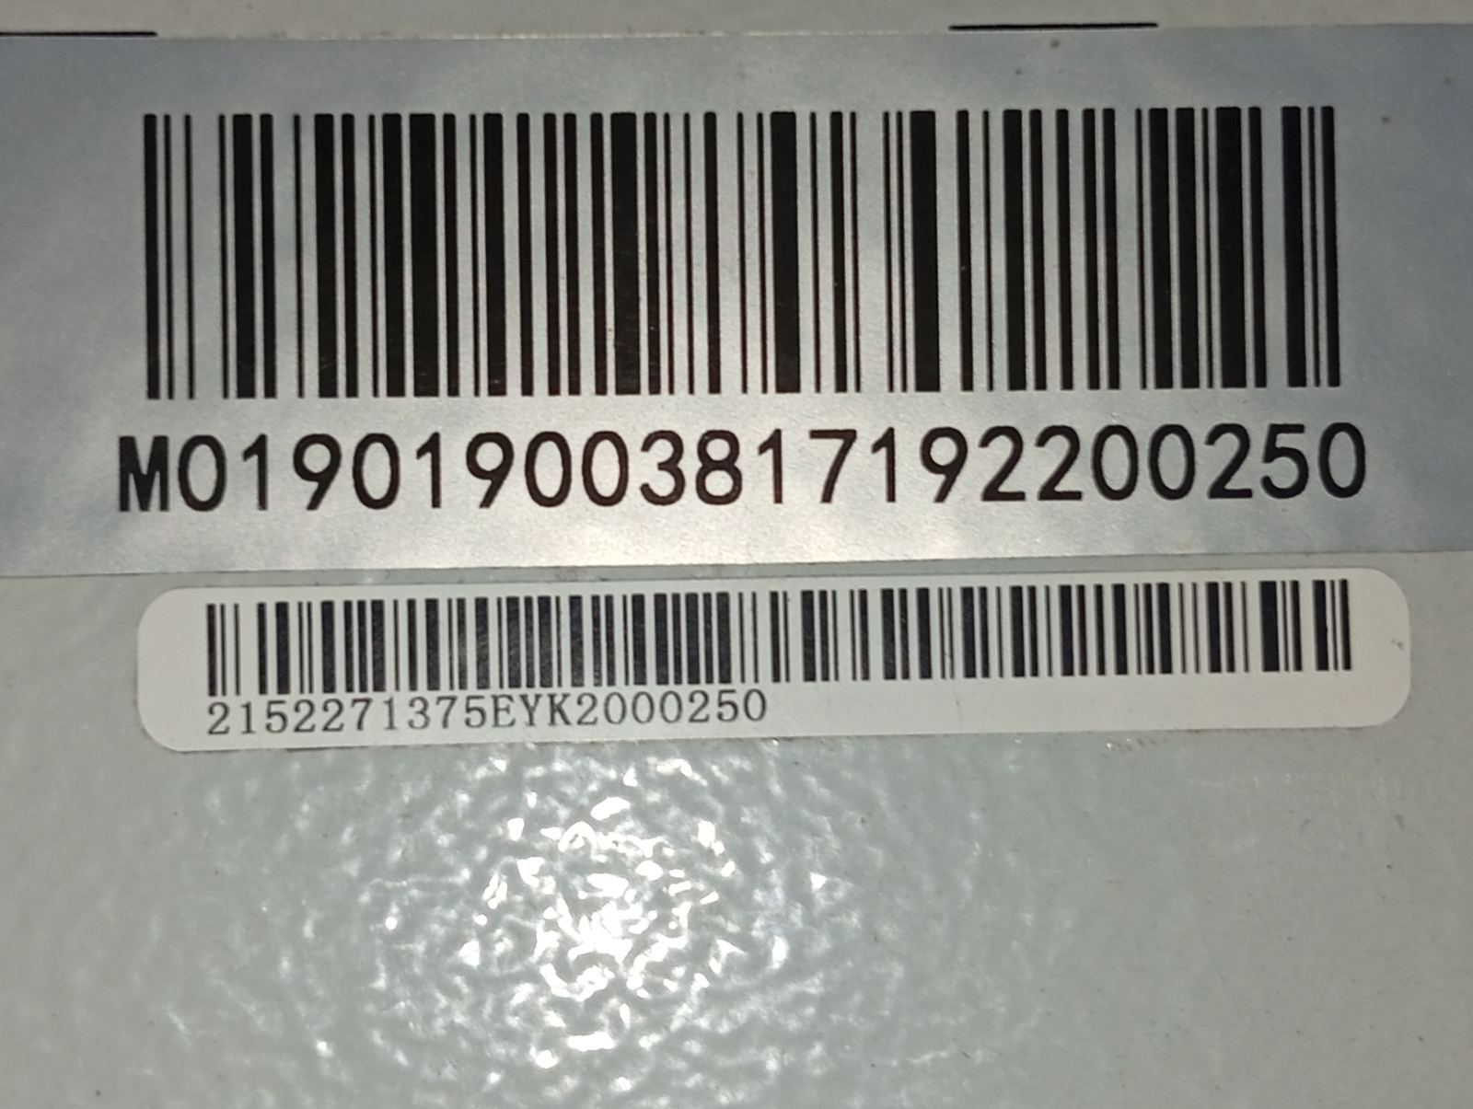

FOTO 3: FOTO DEL EQUIPO |  | FOTO 4 : REVISIÓN DEL EQUIPO ALARMADO
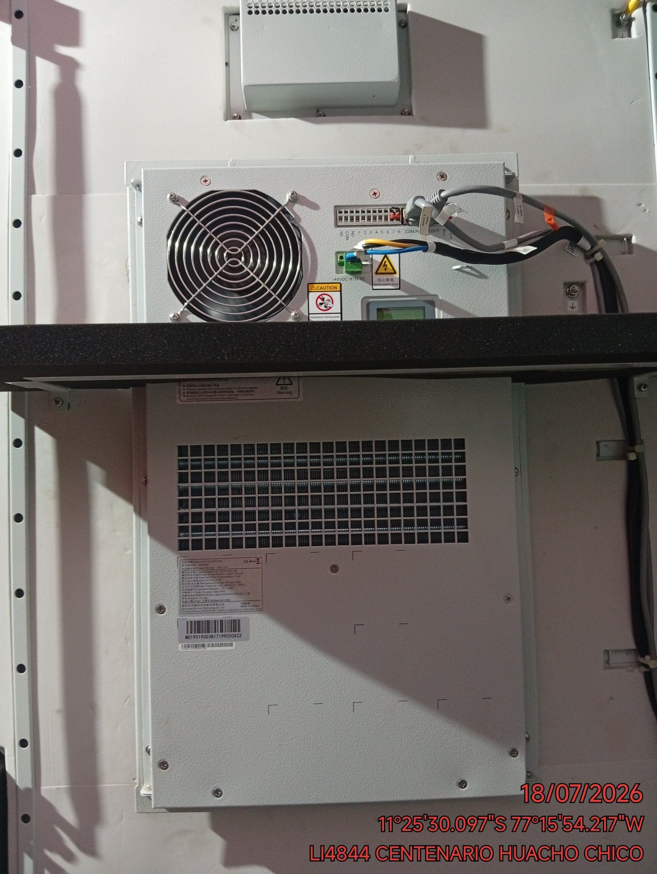 |  | 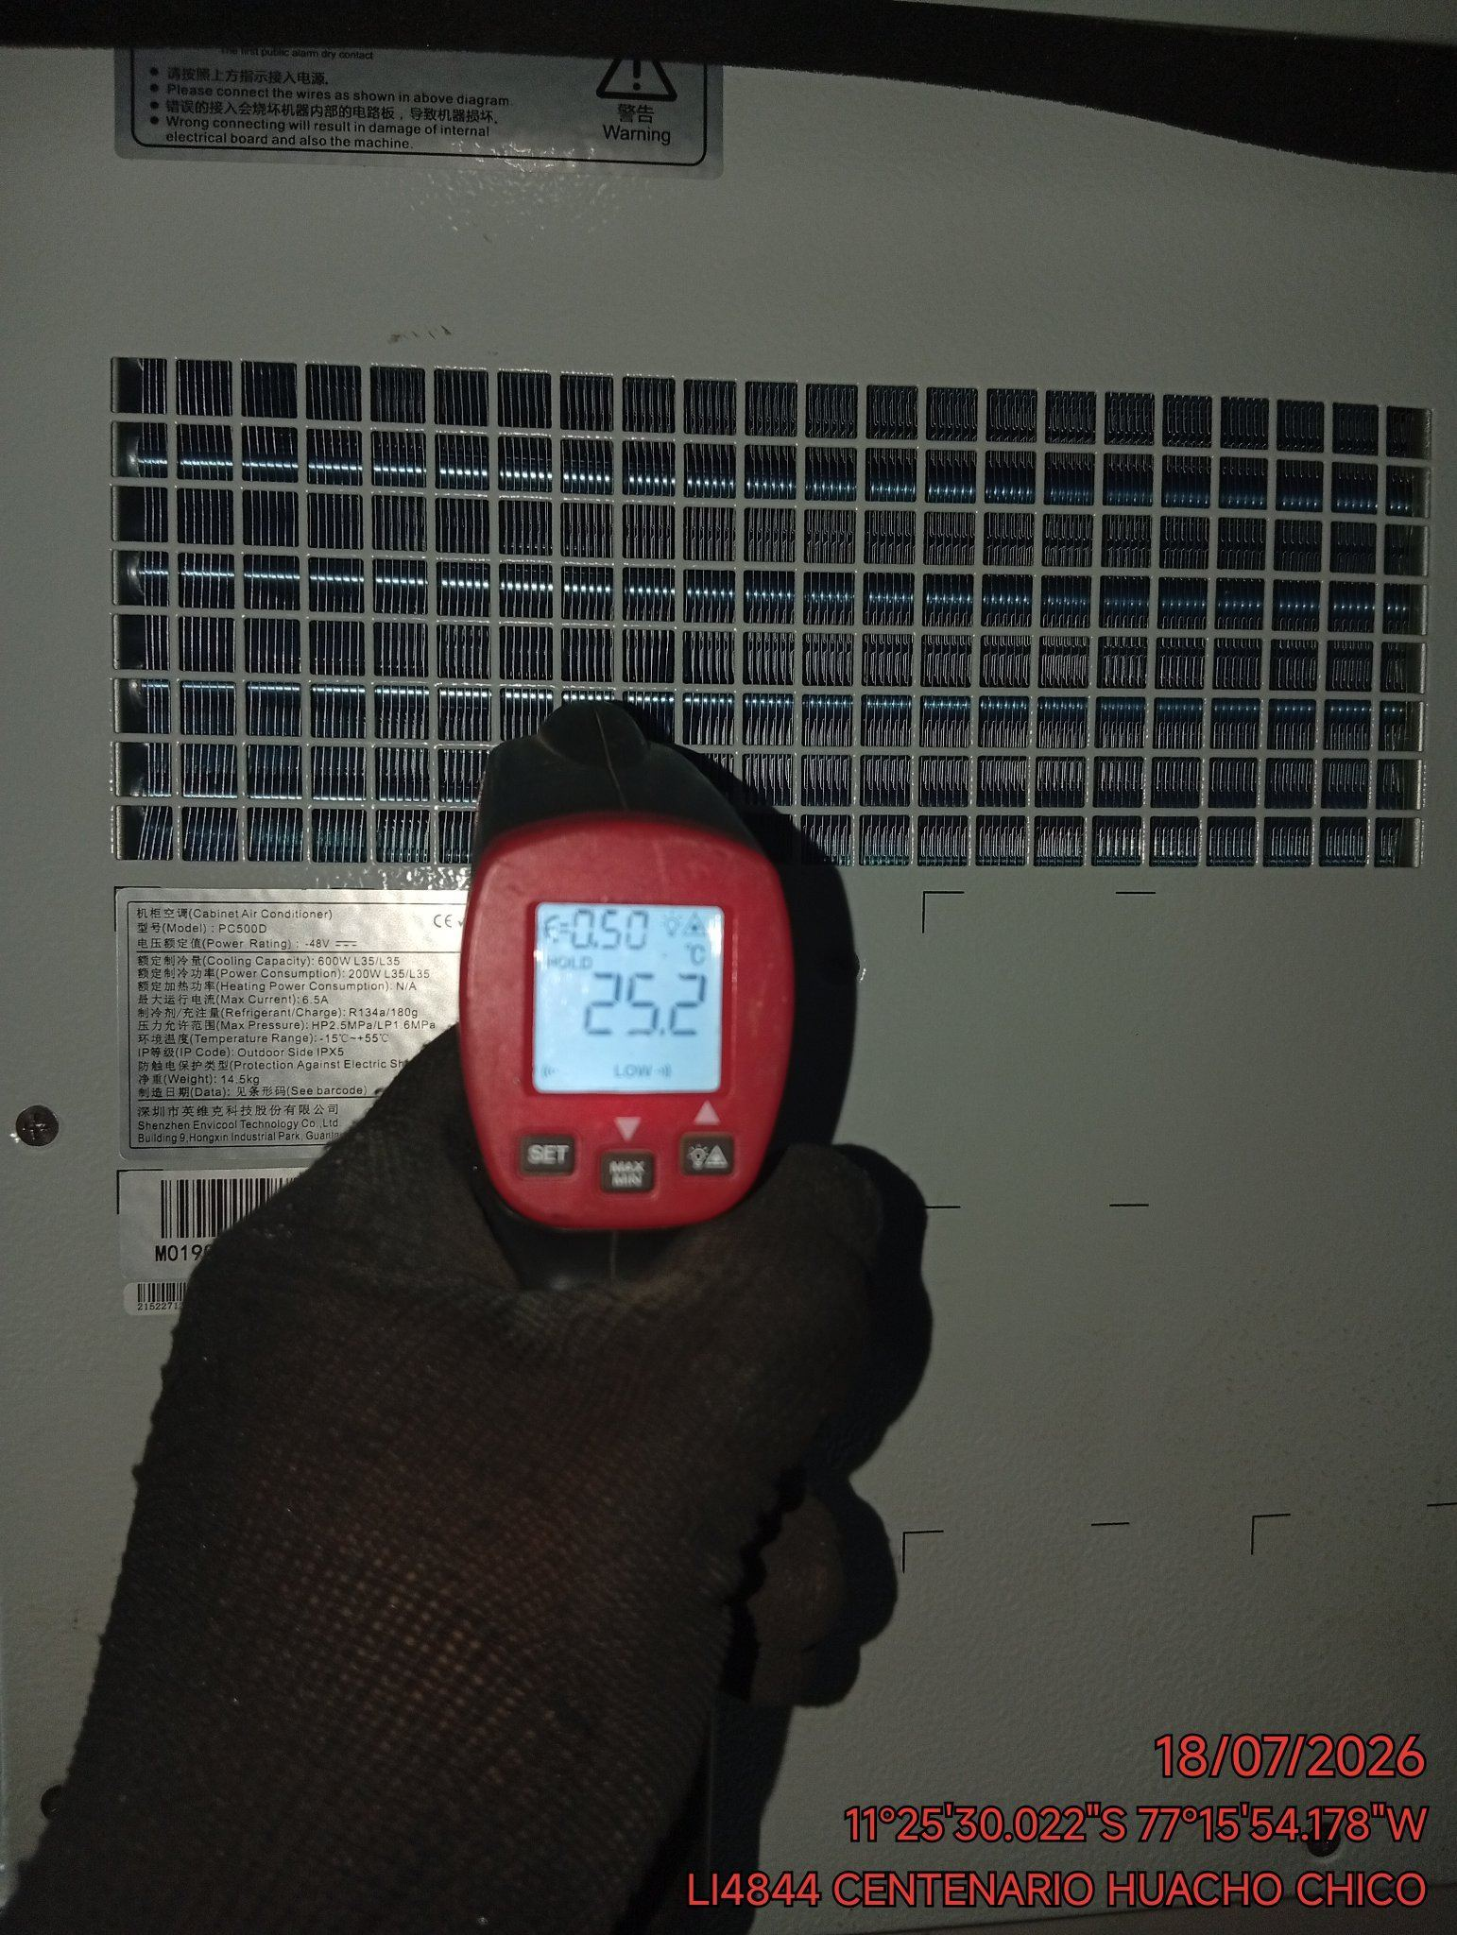

FOTO 5: LECTURAS DEL EQUIPO EN NETECO
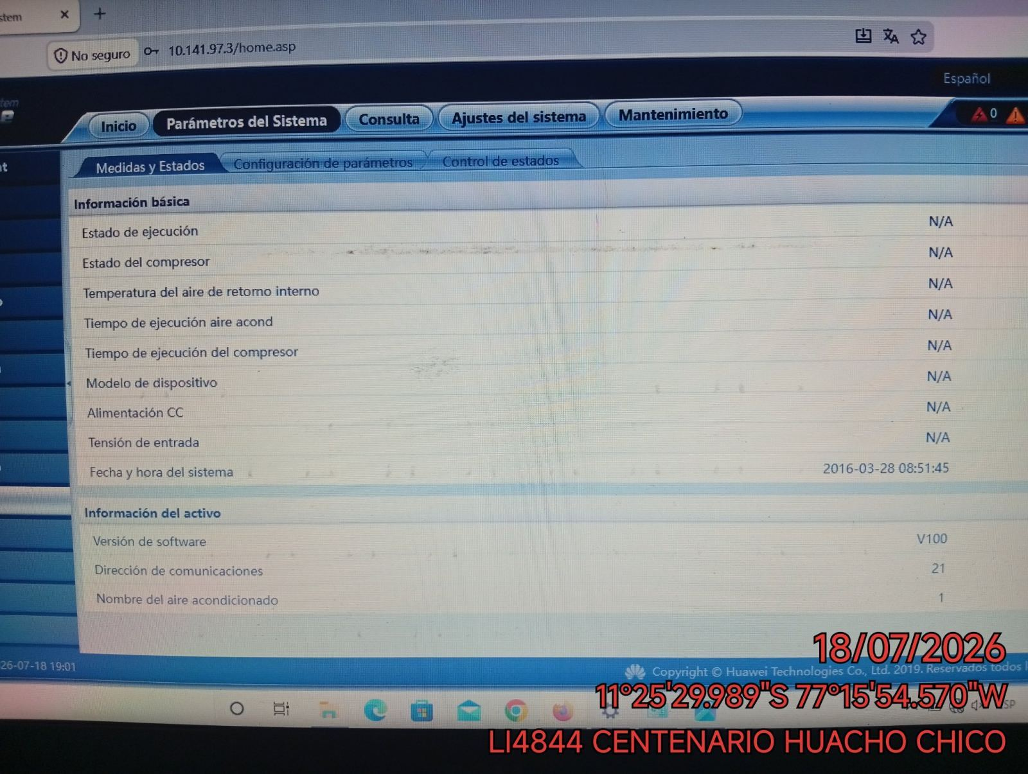 |  | 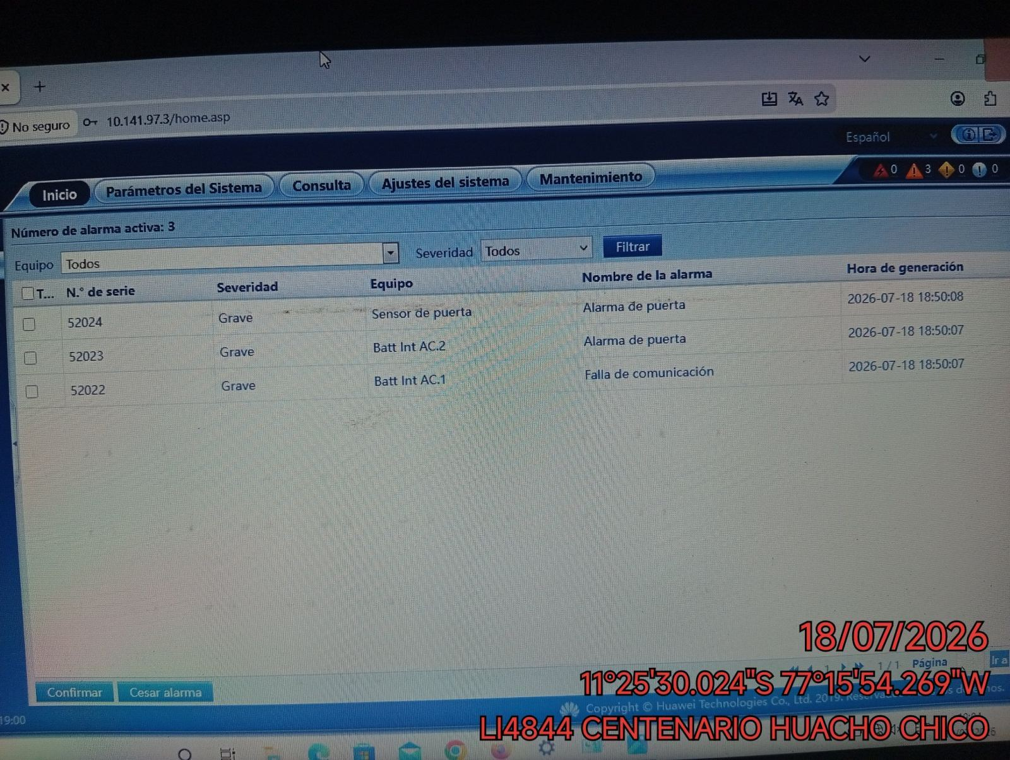

FOTO 6: REVISIÓN DE TARJETA |  | FOTO 7: REVISIÓN DEL VENTILADOR
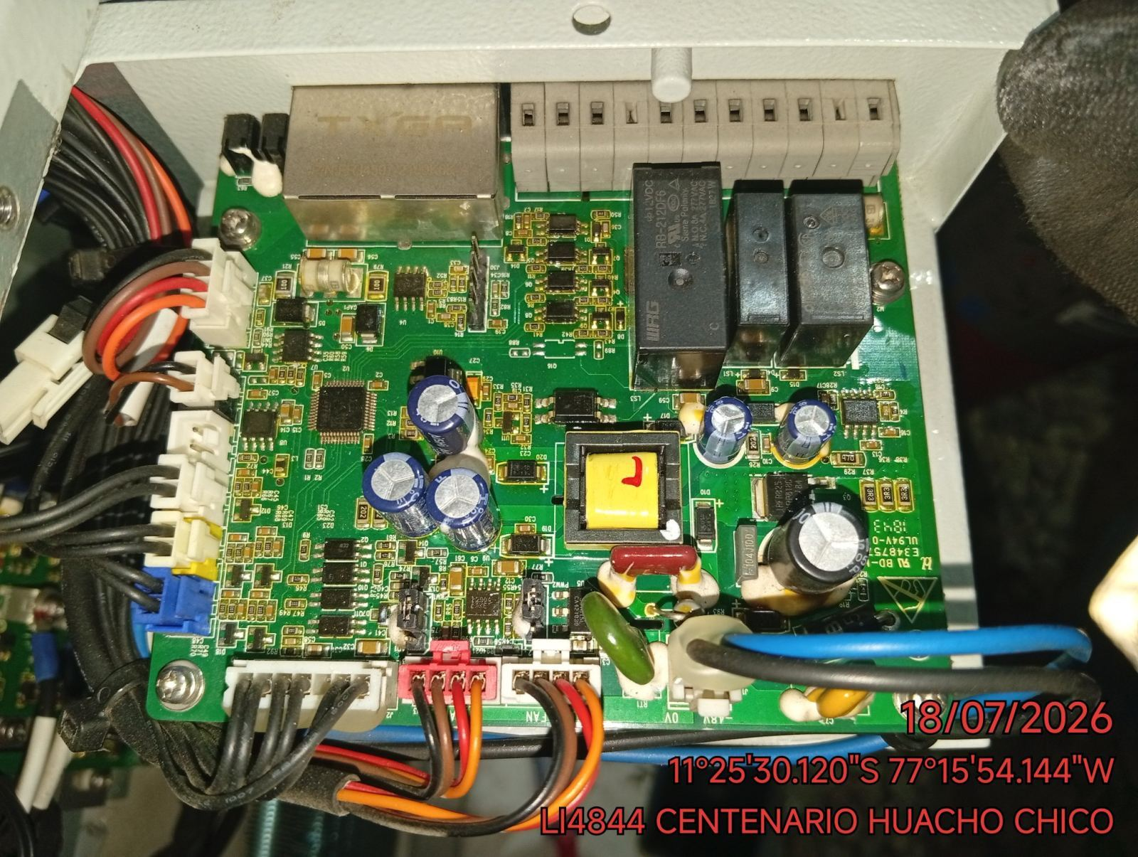 |  | 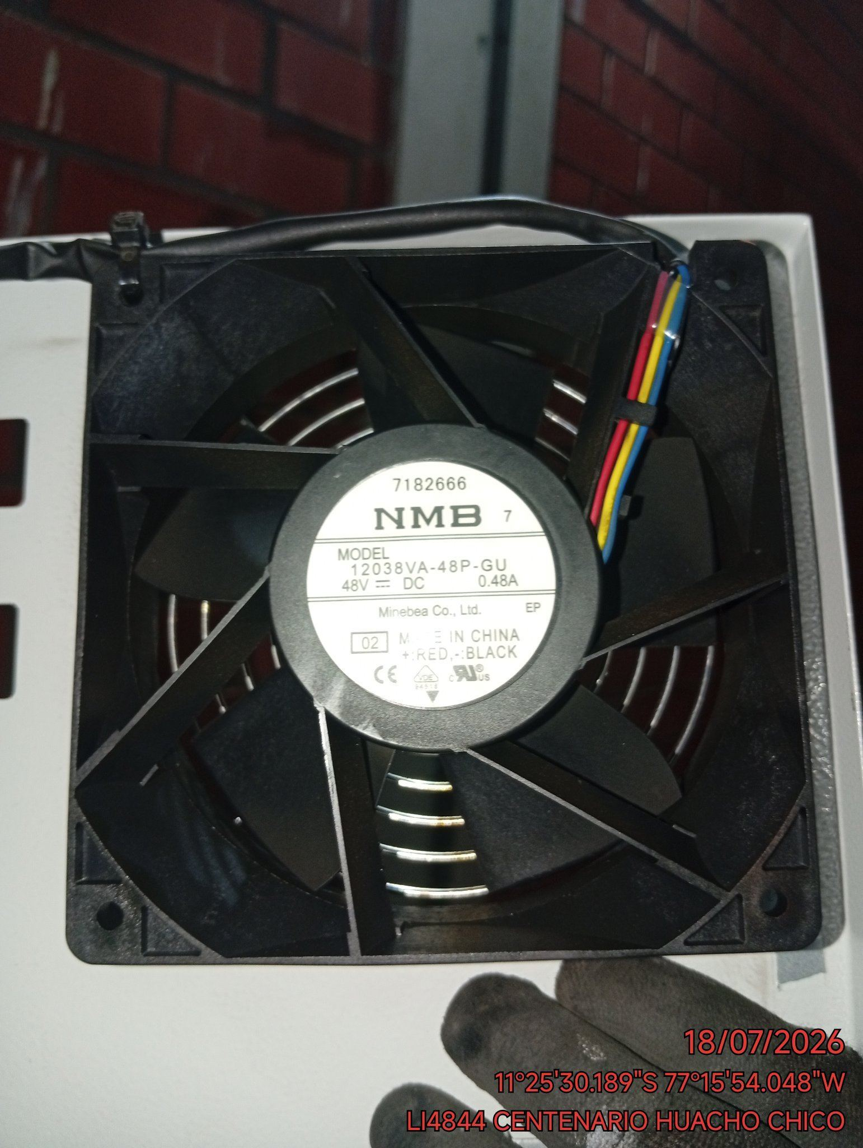

FOTO 8: REVISIÓN DEL COMPRESOR |  | FOTO 9: REVISION DEL EQUIPO Y/O ELEMENTO AVERIADO
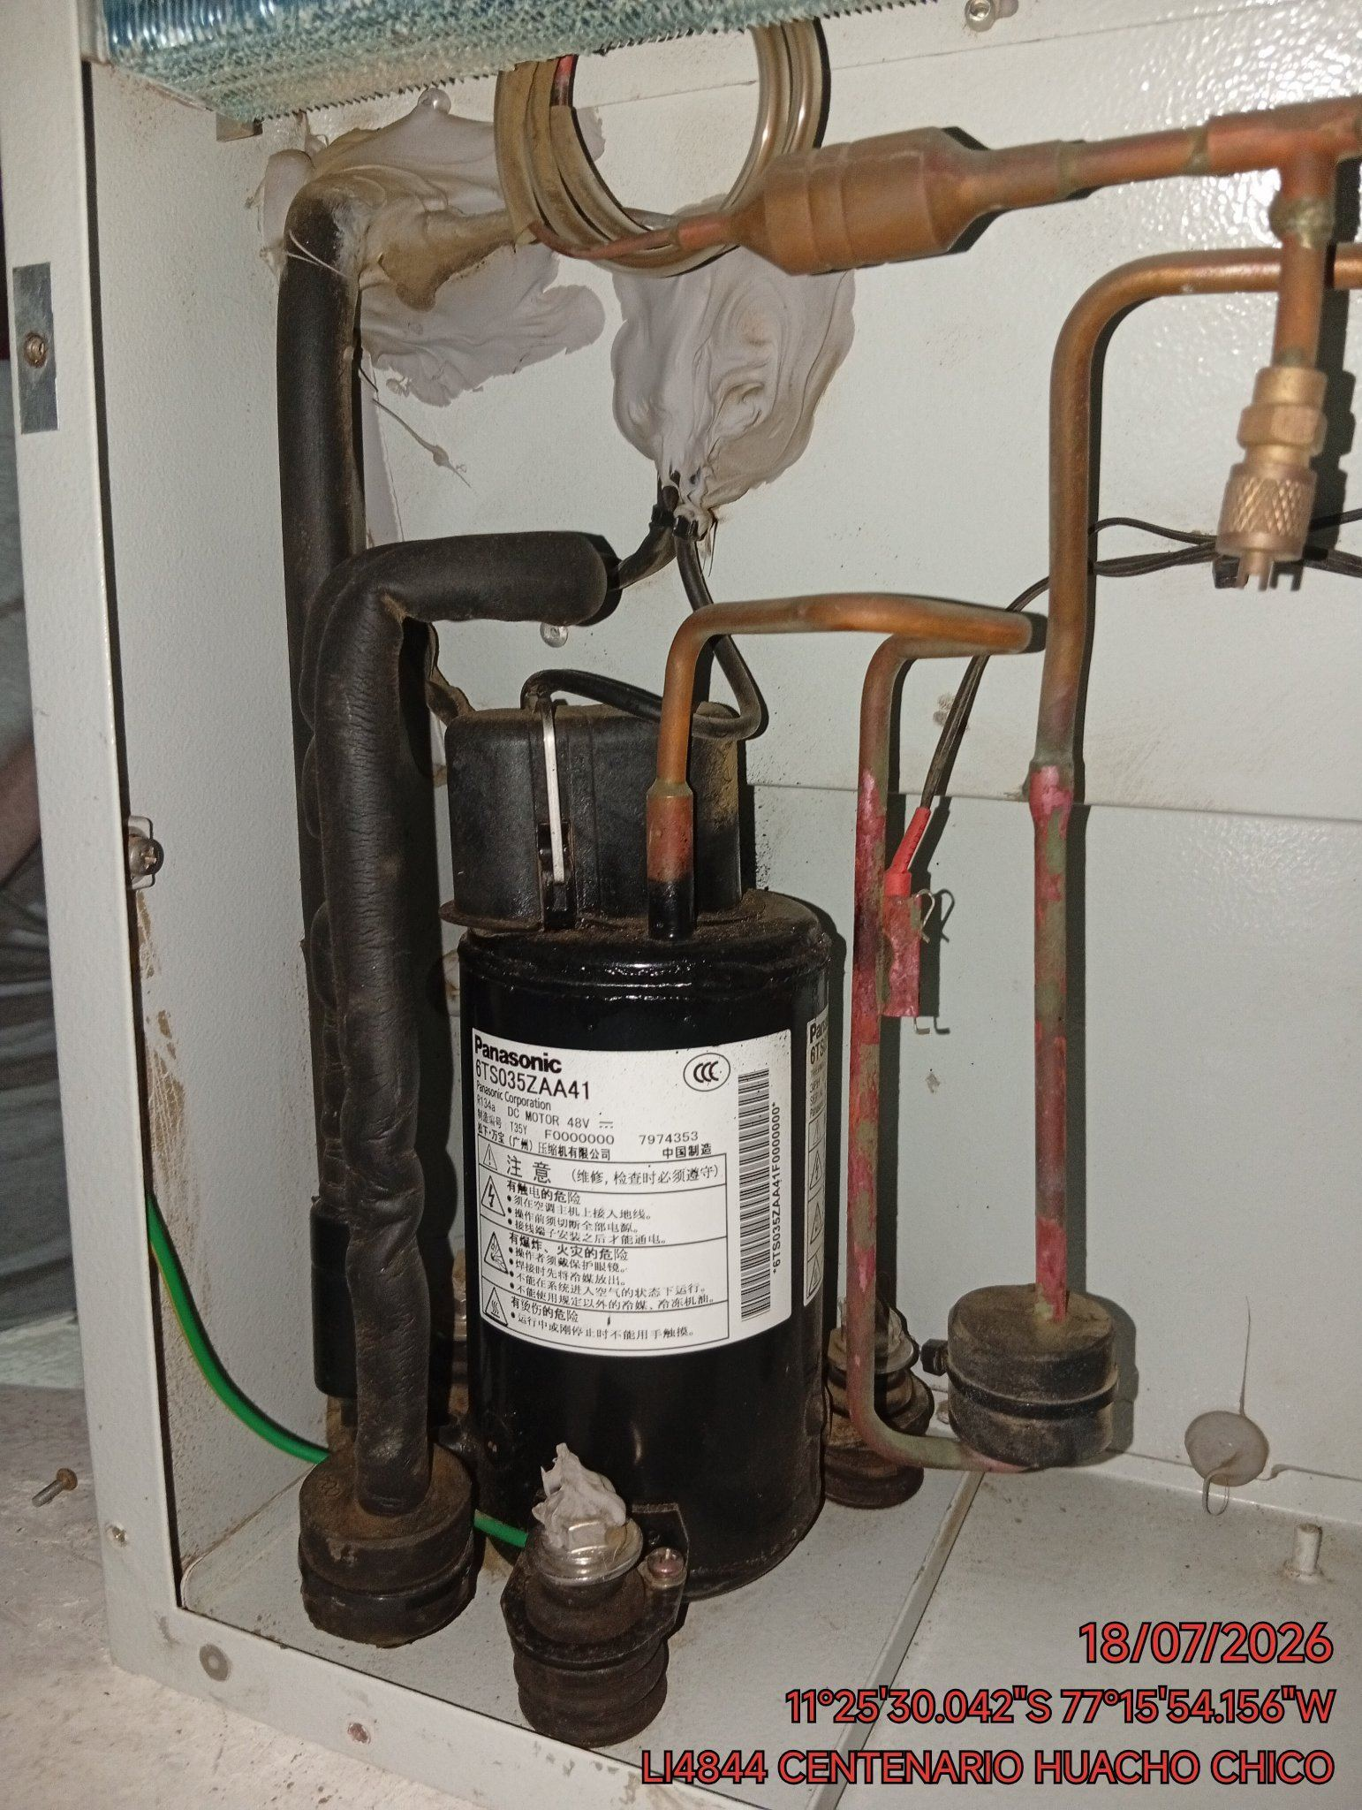 |  | 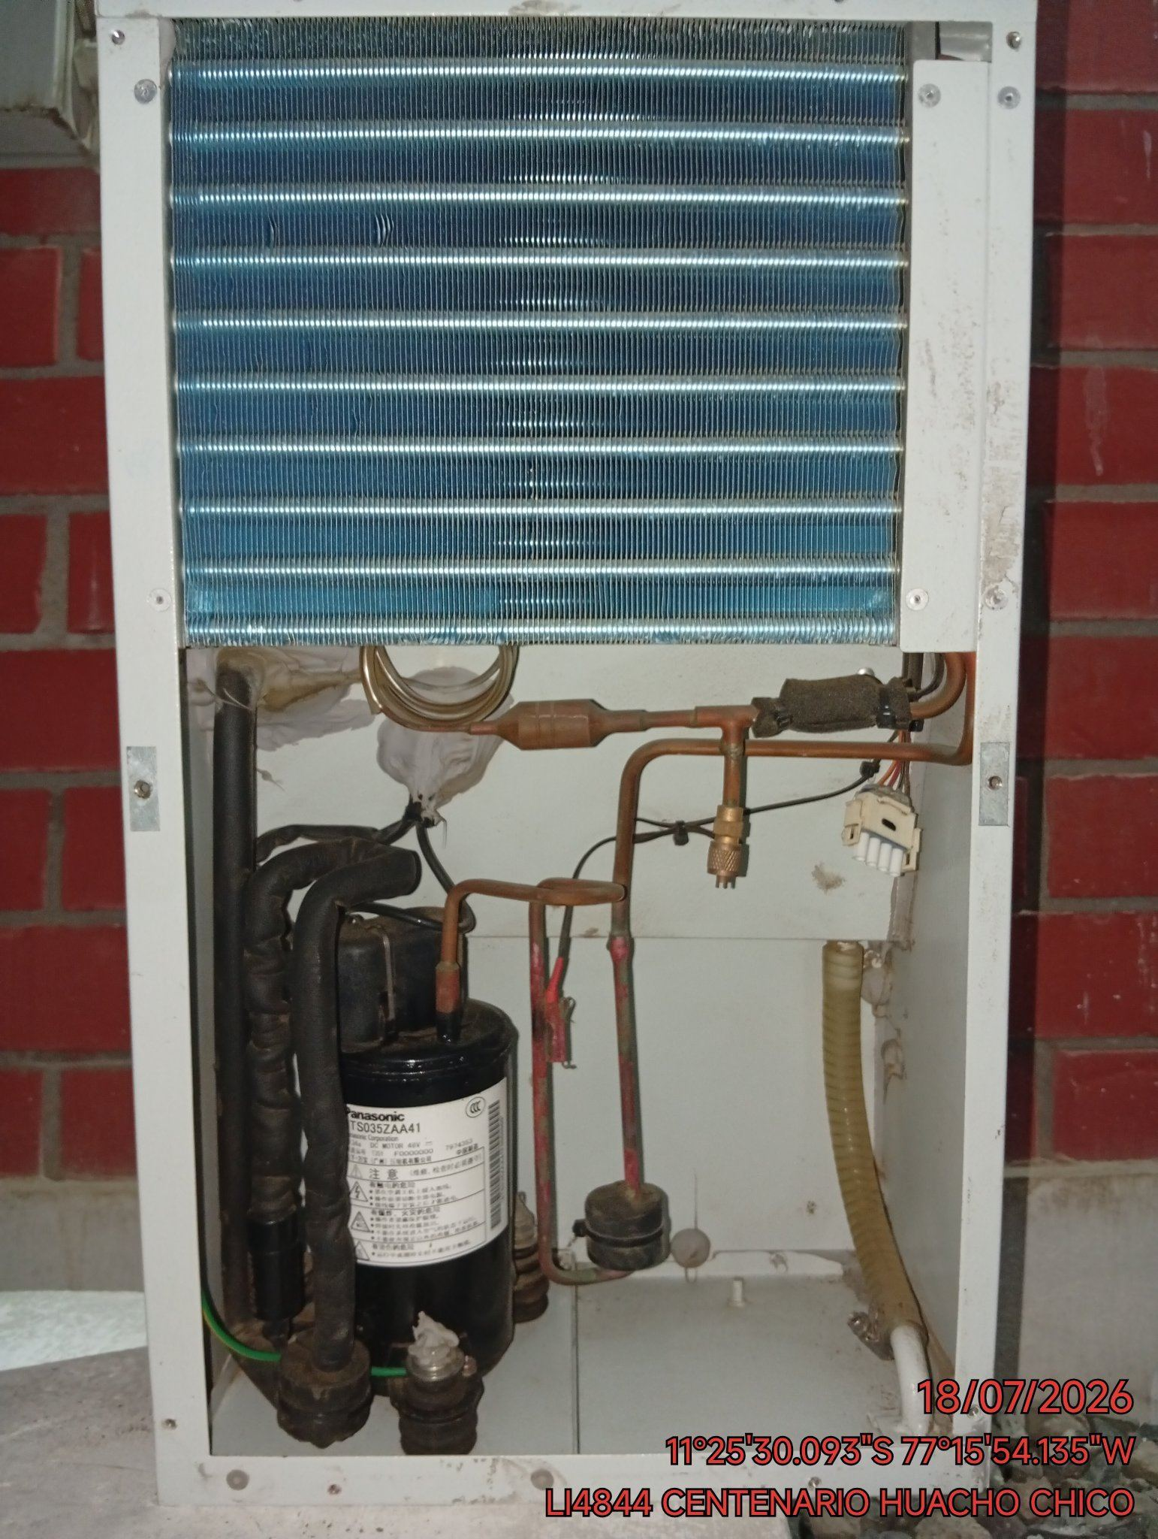

CONCLUSIONES |  | Detalle de avería: | COMPRESOR SIN REFRIGERANTE
EL EQUIPO NO ENFRÍA, SOLO VENTILA, DEBIDO A QUE YA NO CUENTA CON GAS REFRIGERANTE.
RECOMENDACIONES
SE REQUIERE CAMBIO DE EQUIPO YA QUE EL COMPRESOR SOLO TIENE UNA VIDA ÚTIL.

